关系图
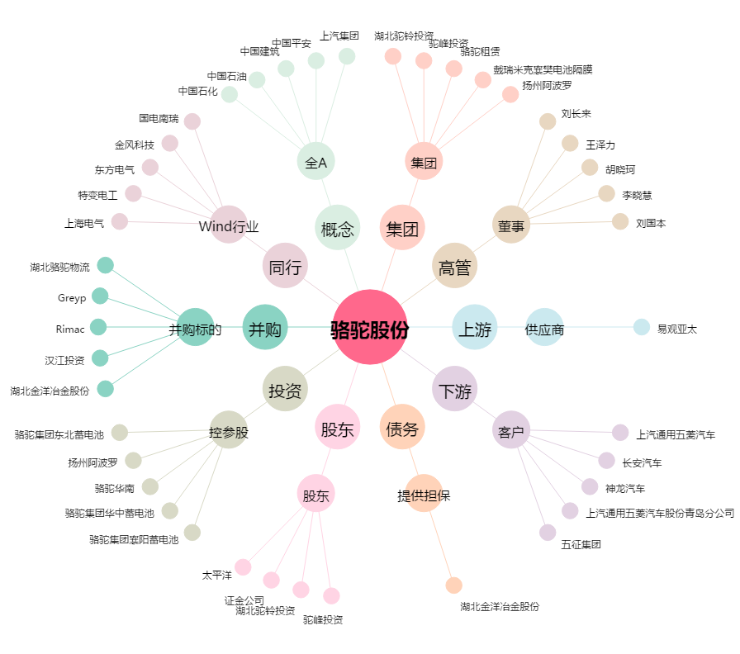
骆驼股份[601311.SH] - 关系概览图

